notes
LOI.NORMALE.INVERSE(probabilité,moyenne,écart_type)
Renvoie, pour une probabilité donnée, la valeur d’une variable aléatoire suivant une loi normale pour la moyenne et l’écart type spécifiés.
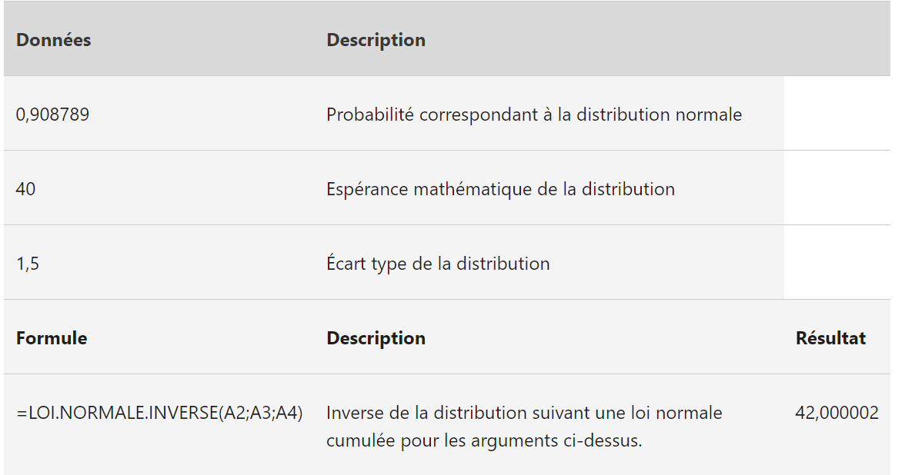
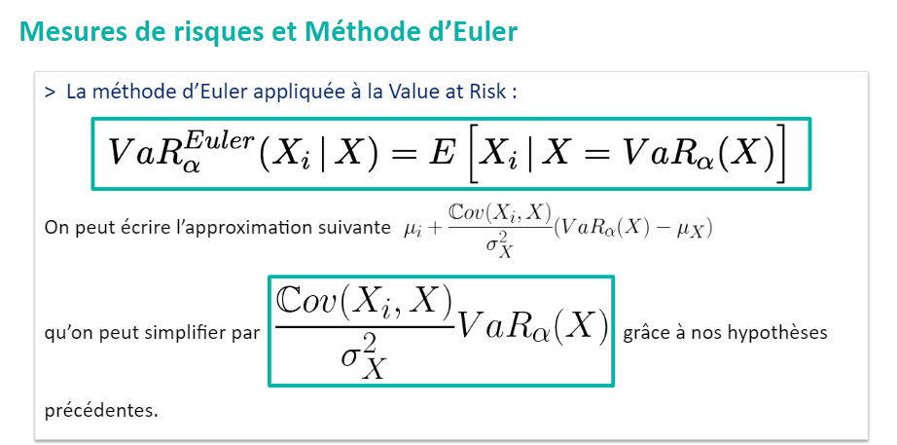



Allocation
Règle fondée sur la Var/TVaR | Simulation Gaussienne 1000 simulation
Méthode basée sur la simulation
5 risques indépendants
Chaque risque obéit à une loi lognormale

Etudes
 |  |  |  |  |  | Moyenne et ecart type des lois de Risques |  |  |  |  |  |  |  |  |  |  |  |  |  | Step 4 - Calcul des proportions suivant chacunes des méthodes
 |  | Hypothèses |  |  |  |  |  |  |  |  |  |  |  |  |  |  | Repartition par risque |  |  | Mesures | Risque 1 (Immobilier) | Risque 2 (Action) | Risque 3 (Obligations) | Risque 4 (Taux) | Risque 5 (Liquidité) | Total
 |  |  |  |  | i | 1 | 2 | 3 | 4 | 5 |  |  | Step 3 : Analyse du portefeuille |  |  |  |  |  | Proportionelle | VaR | 23% | 21% | 18% | 18% | 20% | 100%
 |  | Allocation |  |  | mu_i | 2 | 2 | 2 | 2 | 2 |  |  |  |  |  |  |  |  |  | TVaR | 23% | 18% | 20% | 20% | 19% | 100%
 |  | Règle fondée sur la Var/TVaR |  |  | sig_i | 1 | 1 | 1 | 1 | 1 |  |  | Moyenne | 60.2 |  |  |  |  | Euler | VaR | 23.2% | 19.0% | 19.4% | 18.9% | 19.5% | 100%
 |  | Méthode basée sur la simulation |  |  | E[Xi] | 12.1825 | 12.1825 | 12.1825 | 12.1825 | 12.1825 | 60.9125 |  | Minimum | 12.3 |  |  |  |  |  | TVaR | 23.4% | 19.0% | 19.4% | 18.8% | 19.4% | 100% |  | Calcul sur l'ensemble des risques hors Risque i |  |  |  |  |  |  |  |  | Calcul uniquement sur le risque concerné
 |  | 5 risques indépendants |  |  |  |  |  |  |  |  |  |  | Maximum | 239.6 |  |  |  |  | Marginale | VaR | 21% | 11% | 28% | 22% | 19% | 100%
 |  | Chaque risque obéit à une loi lognormale |  |  |  |  |  |  |  |  |  |  | Quantile | 99.50% |  |  |  |  |  | TVaR | 20% | 8% | 26% | 20% | 25% | 100%
 |  |  |  |  |  |  |  |  |  |  |  |  | Nombre simulations | 1000
 |  |  |  |  |  |  |  |  |  |  |  |  | N = Quantile * nbre simulation | 995 |  |  |  |  |  |  |  |  |  |  |  |  |  |  | Risque 1 (Immobilier) | Risque 2 (Action) | Risque 3 (Obligations) | Risque 4 (Taux) | Risque 5 (Liquidité)
 |  |  |  |  |  |  |  |  |  |  |  |  | VaR(S;N) | 185.4 |  |  |  |  |  |  |  |  |  |  |  |  |  | VaR | 109.36 | 98.31 | 86.42 | 82.05 | 92.18 |  |  |  |  | S(j) \ Risque 1 | S(j) \ Risque 2 | S(j) \ Risque 3 | S(j) \ Risque 4 | S(j) \ Risque 5
 |  |  |  |  |  |  |  |  |  |  |  |  | TVaR(S;N) | 213.0 |  |  |  |  |  |  |  |  |  |  |  |  |  | TVaR | 136.71 | 111.07 | 121.75 | 117.27 | 113.98 |  |  |  | VaR | 170.40 | 177.60 | 165.22 | 169.43 | 172.00
 | Step 1 : Generations des Valeurs associés aux risques comprises entre 0 et 1 (Simulation de lois uniformes) |  |  |  |  | Step 2 - Deduction des Xi par normalisation (Log Normal Inverse à partir de mu_i et sig_i) Chaque risque obéit à une loi lognormale |  |  |  |  |  |  | Variance S | 1016.7 |  |  |  |  |  |  |  |  |  |  |  |  |  |  |  |  |  |  |  |  |  |  | TVaR | 192.23 | 204.38 | 186.18 | 192.04 | 187.56
 | 1 | 2 | 3 | 4 | 5 | Risque 1 (Immobilier) | Risque 2 (Action) | Risque 3 (Obligations) | Risque 4 (Taux) | Risque 5 (Liquidité) | Sommes des Xi par risques et par simulations |  |  |  |  |  |  |  |  |  |  |  |  |  |  |  |  |  | Sommes des Xi par risques et par simulations hors Xi |  |  |  |  |  |  |  | Xi par risques
j | U(1,j) | U(2,j) | U(3,j) | U(4,j) | U(5,j) | X(),j) | X(),j) | X(),j) | X(),j) | X(),j) | S(j) | rang |  |  |  |  | Capital à allouer | 10,000,000 |  |  |  |  |  |  |  |  | S(j) \ Risque 1 | rang | S(j) \ Risque 2 | rang | S(j) \ Risque 3 | rang | S(j) \ Risque 4 | rang | S(j) \ Risque 5 | rang | Risque 1 | rang | Risque 2 | rang | Risque 3 | rang | Risque 4 | rang | Risque 5 | rang
1 | 0.1332 | 0.3428 | 0.7321 | 0.6110 | 0.9095 | 2.4316 | 4.9296 | 13.7240 | 9.7954 | 28.1492 | 59.0297 | 585 |  |  |  |  |  |  |  |  |  |  |  |  |  |  | 56.5981 | 715 | 54.1002 | 694 | 45.3057 | 569 | 49.2343 | 638 | 30.8805 | 306 | 2.4316 | 134 | 4.9296 | 335 | 13.7240 | 747 | 9.7954 | 595 | 28.1492 | 906
2 | 0.8928 | 0.6788 | 0.8295 | 0.0708 | 0.9768 | 25.5690 | 11.7559 | 19.1508 | 1.6987 | 54.1575 | 112.3319 | 937 |  |  |  | Mesures | Risque 1 (Immobilier) | Risque 2 (Action) | Risque 3 (Obligations) | Risque 4 (Taux) | Risque 5 (Liquidité) | Total |  |  |  |  | 86.7629 | 915 | 100.5760 | 948 | 93.1811 | 927 | 110.6332 | 958 | 58.1744 | 730 | 25.5690 | 886 | 11.7559 | 684 | 19.1508 | 836 | 1.6987 | 65 | 54.1575 | 979
3 | 0.3388 | 0.6504 | 0.7844 | 0.0343 | 0.6381 | 4.8761 | 10.8748 | 16.2341 | 1.1955 | 10.5201 | 43.7006 | 355 |  |  | Proportionelle | VaR | 2,335 | 2,099 | 1,845 | 1,752 | 1,968 | 10,000 |  |  |  |  | 38.8245 | 460 | 32.8258 | 330 | 27.4665 | 204 | 42.5051 | 520 | 33.1805 | 358 | 4.8761 | 322 | 10.8748 | 653 | 16.2341 | 792 | 1.1955 | 39 | 10.5201 | 629
4 | 0.5878 | 0.8846 | 0.5919 | 0.3726 | 0.2984 | 9.2238 | 24.4915 | 9.3218 | 5.3393 | 4.3534 | 52.7296 | 505 |  |  |  | TVaR | 2,276 | 1,849 | 2,027 | 1,952 | 1,897 | 10,000 |  |  |  |  | 43.5059 | 534 | 28.2382 | 233 | 43.4079 | 534 | 47.3904 | 615 | 48.3763 | 610 | 9.2238 | 585 | 24.4915 | 883 | 9.3218 | 598 | 5.3393 | 361 | 4.3534 | 305
5 | 0.4634 | 0.3271 | 0.2782 | 0.6297 | 0.6270 | 6.7400 | 4.7207 | 4.1035 | 10.2875 | 10.2168 | 36.0685 | 212 |  |  | Euler | VaR | 2,321 | 1,902 | 1,937 | 1,887 | 1,946 | 9,993 |  |  |  |  | 29.3286 | 255 | 31.3478 | 302 | 31.9650 | 315 | 25.7810 | 199 | 25.8518 | 203 | 6.7400 | 465 | 4.7207 | 317 | 4.1035 | 267 | 10.2875 | 618 | 10.2168 | 623
6 | 0.9362 | 0.9377 | 0.3646 | 0.5816 | 0.8476 | 33.9045 | 34.3264 | 5.2270 | 9.0803 | 20.6173 | 103.1555 | 906 |  |  |  | TVaR | 2,337 | 1,897 | 1,937 | 1,878 | 1,943 | 9,993 |  |  |  |  | 69.2510 | 841 | 68.8291 | 827 | 97.9285 | 935 | 94.0752 | 926 | 82.5382 | 890 | 33.9045 | 928 | 34.3264 | 944 | 5.2270 | 369 | 9.0803 | 570 | 20.6173 | 852
7 | 0.6342 | 0.0570 | 0.8947 | 0.2751 | 0.4842 | 10.4131 | 1.5218 | 25.8462 | 4.0653 | 7.1019 | 48.9483 | 430 |  |  | Marginale | VaR | 2,073 | 1,077 | 2,790 | 2,207 | 1,852 | 10,000 |  |  |  |  | 38.5352 | 454 | 47.4265 | 603 | 23.1021 | 127 | 44.8830 | 565 | 41.8464 | 508 | 10.4131 | 635 | 1.5218 | 64 | 25.8462 | 909 | 4.0653 | 264 | 7.1019 | 490
8 | 0.3066 | 0.9870 | 0.4109 | 0.6594 | 0.7713 | 4.4575 | 68.4092 | 5.8982 | 11.1417 | 15.5381 | 105.4446 | 916 |  |  |  | TVaR | 2,024 | 842 | 2,613 | 2,042 | 2,479 | 10,000 |  |  |  |  | 100.9871 | 951 | 37.0354 | 421 | 99.5464 | 943 | 94.3029 | 927 | 89.9065 | 920 | 4.4575 | 296 | 68.4092 | 987 | 5.8982 | 414 | 11.1417 | 640 | 15.5381 | 767
9 | 0.6856 | 0.3837 | 0.1604 | 0.2698 | 0.0499 | 11.9812 | 5.4966 | 2.7381 | 4.0013 | 1.4243 | 25.6415 | 66 |  |  |  |  |  |  |  |  |  |  |  |  |  |  | 13.6603 | 20 | 20.1450 | 86 | 22.9034 | 122 | 21.6402 | 113 | 24.2172 | 176 | 11.9812 | 698 | 5.4966 | 381 | 2.7381 | 134 | 4.0013 | 258 | 1.4243 | 55
10 | 0.6781 | 0.4750 | 0.8240 | 0.3057 | 0.3750 | 11.7313 | 6.9402 | 18.7423 | 4.4463 | 5.3729 | 47.2330 | 405 |  |  |  |  |  |  |  |  |  |  |  |  |  |  | 35.5017 | 397 | 40.2928 | 489 | 28.4907 | 223 | 42.7867 | 529 | 41.8601 | 509 | 11.7313 | 690 | 6.9402 | 481 | 18.7423 | 830 | 4.4463 | 285 | 5.3729 | 380
Différentes allocation avec la VaR
Différentes allocation avec la TVaR
11 | 0.3150 | 0.0084 | 0.3442 | 0.8452 | 0.8451 | 4.5645 | 0.6760 | 4.9481 | 20.4090 | 20.4055 | 51.0032 | 467 |  |  |  |  |  |  |  |  |  |  |  |  |  |  | 46.4387 | 589 | 50.3272 | 644 | 46.0551 | 575 | 30.5942 | 306 | 30.5977 | 299 | 4.5645 | 300 | 0.6760 | 12 | 4.9481 | 346 | 20.4090 | 842 | 20.4055 | 846
12 | 0.1730 | 0.8588 | 0.5179 | 0.3103 | 0.7830 | 2.8794 | 21.6484 | 7.7288 | 4.5043 | 16.1579 | 52.9188 | 509 |  |  |  |  |  |  |  |  |  |  |  |  |  |  | 50.0394 | 639 | 31.2704 | 298 | 45.1901 | 564 | 48.4145 | 628 | 36.7609 | 421 | 2.8794 | 169 | 21.6484 | 856 | 7.7288 | 528 | 4.5043 | 291 | 16.1579 | 778
13 | 0.9585 | 0.3369 | 0.3284 | 0.0285 | 0.7846 | 41.8422 | 4.8499 | 4.7386 | 1.1013 | 16.2483 | 68.7803 | 709 |  |  |  |  |  |  |  |  |  |  |  |  |  |  | 26.9381 | 211 | 63.9304 | 788 | 64.0417 | 794 | 67.6790 | 825 | 52.5320 | 669 | 41.8422 | 960 | 4.8499 | 331 | 4.7386 | 329 | 1.1013 | 33 | 16.2483 | 782
14 | 0.6541 | 0.9862 | 0.2307 | 0.6743 | 0.3125 | 10.9826 | 66.9656 | 3.5380 | 11.6098 | 4.5321 | 97.6282 | 889 |  |  |  |  |  |  |  |  |  |  |  |  |  |  | 86.6456 | 914 | 30.6625 | 276 | 94.0902 | 931 | 86.0184 | 904 | 93.0961 | 929 | 10.9826 | 661 | 66.9656 | 986 | 3.5380 | 213 | 11.6098 | 657 | 4.5321 | 318
15 | 0.3724 | 0.0943 | 0.6182 | 0.9695 | 0.0277 | 5.3363 | 1.9840 | 9.9826 | 48.0911 | 1.0886 | 66.4827 | 674 |  |  |  |  |  |  |  |  |  |  |  |  |  |  | 61.1464 | 767 | 64.4987 | 796 | 56.5001 | 712 | 18.3916 | 66 | 65.3941 | 803 | 5.3363 | 364 | 1.9840 | 99 | 9.9826 | 618 | 48.0911 | 972 | 1.0886 | 30
16 | 0.1448 | 0.0410 | 0.5585 | 0.8483 | 0.2679 | 2.5624 | 1.2984 | 8.5595 | 20.6823 | 3.9777 | 37.0802 | 233 |  |  |  |  |  |  |  |  |  |  |  |  |  |  | 34.5179 | 377 | 35.7819 | 395 | 28.5207 | 224 | 16.3980 | 47 | 33.1025 | 353 | 2.5624 | 142 | 1.2984 | 45 | 8.5595 | 569 | 20.6823 | 845 | 3.9777 | 277
17 | 0.6700 | 0.2605 | 0.8893 | 0.6609 | 0.1659 | 11.4714 | 3.8896 | 25.0971 | 11.1890 | 2.7996 | 54.4467 | 533 |  |  |  |  |  |  |  |  |  |  |  |  |  |  | 42.9753 | 527 | 50.5571 | 649 | 29.3496 | 250 | 43.2577 | 542 | 51.6471 | 651 | 11.4714 | 680 | 3.8896 | 256 | 25.0971 | 904 | 11.1890 | 644 | 2.7996 | 169
18 | 0.0311 | 0.4879 | 0.4129 | 0.5727 | 0.9918 | 1.1446 | 7.1680 | 5.9295 | 8.8751 | 81.4329 | 104.5500 | 914 |  |  |  |  |  |  |  |  |  |  |  |  |  |  | 103.4054 | 956 | 97.3820 | 942 | 98.6206 | 938 | 95.6750 | 931 | 23.1172 | 153 | 1.1446 | 37 | 7.1680 | 494 | 5.9295 | 415 | 8.8751 | 561 | 81.4329 | 991
19 | 0.0390 | 0.8644 | 0.1681 | 0.6806 | 0.8804 | 1.2686 | 22.2005 | 2.8241 | 11.8161 | 23.9714 | 62.0807 | 622 |  |  |  |  |  |  |  |  |  |  |  |  |  |  | 60.8121 | 763 | 39.8802 | 479 | 59.2567 | 749 | 50.2646 | 650 | 38.1093 | 442 | 1.2686 | 46 | 22.2005 | 861 | 2.8241 | 145 | 11.8161 | 664 | 23.9714 | 883
20 | 0.8425 | 0.2596 | 0.0235 | 0.6508 | 0.4181 | 20.1855 | 3.8780 | 1.0145 | 10.8855 | 6.0093 | 41.9728 | 323 |  |  |  |  |  |  |  |  |  |  |  |  |  |  | 21.7873 | 112 | 38.0948 | 447 | 40.9583 | 490 | 31.0873 | 323 | 35.9634 | 404 | 20.1855 | 833 | 3.8780 | 254 | 1.0145 | 20 | 10.8855 | 632 | 6.0093 | 427
21 | 0.9955 | 0.1920 | 0.4282 | 0.1747 | 0.2464 | 100.3769 | 3.0940 | 6.1666 | 2.8989 | 3.7211 | 116.2575 | 942 |  |  |  |  |  |  |  |  |  |  |  |  |  |  | 15.8806 | 45 | 113.1635 | 964 | 110.0909 | 960 | 113.3586 | 963 | 112.5364 | 966 | 100.3769 | 993 | 3.0940 | 185 | 6.1666 | 424 | 2.8989 | 170 | 3.7211 | 252
22 | 0.7128 | 0.4174 | 0.4685 | 0.2489 | 0.1047 | 12.9551 | 5.9975 | 6.8280 | 3.7505 | 2.1061 | 31.6372 | 137 |  |  |  |  |  |  |  |  |  |  |  |  |  |  | 18.6822 | 73 | 25.6397 | 178 | 24.8092 | 153 | 27.8867 | 231 | 29.5311 | 284 | 12.9551 | 717 | 5.9975 | 425 | 6.8280 | 475 | 3.7505 | 246 | 2.1061 | 108
23 | 0.0711 | 0.0192 | 0.4463 | 0.4237 | 0.6801 | 1.7025 | 0.9323 | 6.4558 | 6.0955 | 11.7975 | 26.9836 | 79 |  |  |  |  |  |  |  |  |  |  |  |  |  |  | 25.2810 | 176 | 26.0513 | 188 | 20.5278 | 89 | 20.8881 | 102 | 15.1861 | 32 | 1.7025 | 78 | 0.9323 | 23 | 6.4558 | 445 | 6.0955 | 414 | 11.7975 | 674
24 | 0.6645 | 0.7072 | 0.9134 | 0.8070 | 0.0577 | 11.3004 | 12.7463 | 28.8483 | 17.5855 | 1.5304 | 72.0108 | 745 |  |  |  |  |  |  |  |  |  |  |  |  |  |  | 60.7104 | 761 | 59.2645 | 760 | 43.1625 | 529 | 54.4253 | 699 | 70.4804 | 834 | 11.3004 | 670 | 12.7463 | 715 | 28.8483 | 924 | 17.5855 | 808 | 1.5304 | 64
25 | 0.4578 | 0.0997 | 0.5544 | 0.7803 | 0.8470 | 6.6467 | 2.0477 | 8.4729 | 16.0119 | 20.5659 | 53.7452 | 524 |  |  |  |  |  |  |  |  |  |  |  |  |  |  | 47.0985 | 604 | 51.6975 | 666 | 45.2723 | 568 | 37.7333 | 453 | 33.1792 | 357 | 6.6467 | 458 | 2.0477 | 102 | 8.4729 | 563 | 16.0119 | 779 | 20.5659 | 848
26 | 0.8941 | 0.3352 | 0.1458 | 0.8601 | 0.6154 | 25.7557 | 4.8282 | 2.5735 | 21.7755 | 9.9084 | 64.8413 | 657 |  |  |  |  |  |  |  |  |  |  |  |  |  |  | 39.0856 | 461 | 60.0131 | 764 | 62.2678 | 777 | 43.0659 | 540 | 54.9329 | 696 | 25.7557 | 890 | 4.8282 | 327 | 2.5735 | 117 | 21.7755 | 850 | 9.9084 | 610
...
 |  |  |  |  |  | Moyenne et ecart type des lois de Risques |  |  |  |  |  |  |  |  |  |  |  |  |  | Step 4 - Calcul des proportions suivant chacunes des méthodes
999 | 0.4188 | 0.3490 | 0.8937 | 0.0051 | 0.7496 | 6.0201 | 5.0125 | 25.6926 | 0.5669 | 14.4865 | 51.7786 | 486 |  |  |  |  |  |  |  |  |  |  |  |  |  |  | 45.7585 | 578 | 46.7661 | 591 | 26.0861 | 184 | 51.2117 | 663 | 37.2921 | 428 | 6.0201 | 422 | 5.0125 | 347 | 25.6926 | 908 | 0.5669 | 5 | 14.4865 | 742
1000 | 0.3508 | 0.9306 | 0.5555 | 0.6997 | 0.4649 | 5.0365 | 32.4739 | 8.4954 | 12.4733 | 6.7653 | 65.2444 | 659 |  |  |  |  |  |  |  |  |  |  |  |  |  |  | 60.2079 | 753 | 32.7705 | 326 | 56.7489 | 715 | 52.7710 | 678 | 58.4791 | 735 | 5.0365 | 336 | 32.4739 | 936 | 8.4954 | 564 | 12.4733 | 686 | 6.7653 | 472

 |  |  |  | Introduction de la Matrice de Correlation

 |  |  |  |  |  |  |  |  |  |  | Ecart de repartition
 |  |  | Risques Xi A partir de la méthodes precedente | % Capital / Risques | Montants par répartition du SCR Marché (SCR Marché * %capital risques) |  |  | Montant allouée par la méthode d'Euler | Montants par répartition du SCR Marché (SCR Marché * %capital risques) | Montant initialement Alloué | % de répartition d'Euler | % Allocation intial
 |  | Immobiliers | 2,321.36 € | 23% | 2,080.71 € |  | Immobiliers | 2,215.57 € | 2,080.71 € | 2,321.36 € | 25% | 23%
 |  | Actions | 1,901.93 € | 19% | 1,704.76 € |  | Actions | 1,691.97 € | 1,704.76 € | 1,901.93 € | 19% | 19%
 |  | Obligations | 1,937.49 € | 19% | 1,736.63 € |  | Obligations | 1,598.07 € | 1,736.63 € | 1,937.49 € | 18% | 19%
 |  | Taux | 1,886.87 € | 19% | 1,691.25 € |  | Taux | 1,800.45 € | 1,691.25 € | 1,886.87 € | 20% | 19%
 |  | Liquidité | 1,945.60 € | 19% | 1,743.89 € |  | Liquidité | 1,651.19 € | 1,743.89 € | 1,945.60 € | 18% | 19%
 |  | Capital total alloué | 9,993.25 € | 100% | 8,957.24 |  | Capital total alloué | 8,957.24 € | 8,957.24 | 9,993.25 | 100% | 100%
 |  | (SCR_marché)**(2) | 80,232,093.40 |  |  |  |  | 10000
 |  | SCR_marché | 8,957.24 |  |  |  |  | 1,042.76 €

CONCLUSION
- L'integration de la matrice de correlation permet de modifier l'allocation du capital associé à chaque risques
- si la correlation est à 100% entre tous les risques le montant alloué restera inchangé entre le cas 1 et le cas 2
- La matrice de correlation nous permet en ce sens de mieux allouer les montants en fonction de la contribution et des liens entre les risques donc implicitement peut nous permettre de consituer une reserve sur le capital à alloouer au cas l'un des risques ait mal été calibré

 |  | Matrice de corrélation
 |  |  | Immobiliers | Actions | Obligations | Taux | Liquidité
 |  | Immobiliers | 100% | 75% | 50% | 100% | 100%
 |  | Actions | 75% | 100% | 100% | 75% | 50%
 |  | Obligations | 50% | 100% | 100% | 75% | 50%
 |  | Taux | 100% | 75% | 75% | 100% | 75%
 |  | Liquidité | 100% | 50% | 50% | 75% | 100%

